описание
Уважаемые коллеги! Приглашаем Вас принять участие в ежегодном исследовании российской разработки программного обеспечения, проводимом Ассоциацией "РУССОФТ" уже тринадцатый год подряд!
Данное исследование позволяет получать информацию о ВАШИХ достижениях и проблемах и доносить ее до чиновников. Оно во многом определяет пути развития отрасли. Его результаты являются основой для обоснования различных мер государственной поддержки бизнеса, в частности — сохранения льгот при оплате страховых взносов. В знак благодарности за участие в исследовании мы предоставляем Вам возможность бесплатно опубликовать краткий профиль компании в финальной части отчёта. Он сформируется из Ваших ответов на общие вопросы. Для лучшего нахождения Вашей компании потенциальными партнерами и клиентами участники исследования будут распределены по группам согласно указанной Вами основной специализации.
Отчет о ежегодном исследовании РУССОФТ является единственным источником полной, актуальной и достоверной информации о состоянии и тенденциях развития экспорта ПО и услуг по его разработке в РФ. Этот документ востребован как СМИ, органами власти, российскими и зарубежными аналитиками, так и самой индустрией и её клиентами.
Результаты этого исследования в виде отчёта рассылаются в Правительство РФ, международным экспертам и аналитикам, сотрудникам посольств зарубежных государств и руководителям компаний из разных отраслей экономики по всему миру, а также размещаются на сайте РУССОФТ и на сайтах партнёров исследования.
Хочу обратить Ваше внимание на то, что ВСЕ данные, указанные Вами в данной анкете, остаются КОНФИДЕНЦИАЛЬНЫМИ. Информация в отчёте публикуется только в обобщенном обезличенном виде. Просмотрите предыдущие отчёты, убедитесь в этом сами. Отчёты размещены на сайте, запишите, пожалуйста, адрес домена: www.russoft.ru в разделе «Аналитика». Участие в анкетировании БЕСПЛАТНОЕ.
Если заполнение анкеты представляет какую-то сложность, то можно на сайте www.russoft.ru нажать на оранжевый баннер 13-го исследования под меню слева и на открывшейся странице выбрать другой более удобный способ.
СПРАВОЧНО:
При заполнении скачанной анкеты
в формате Excel:
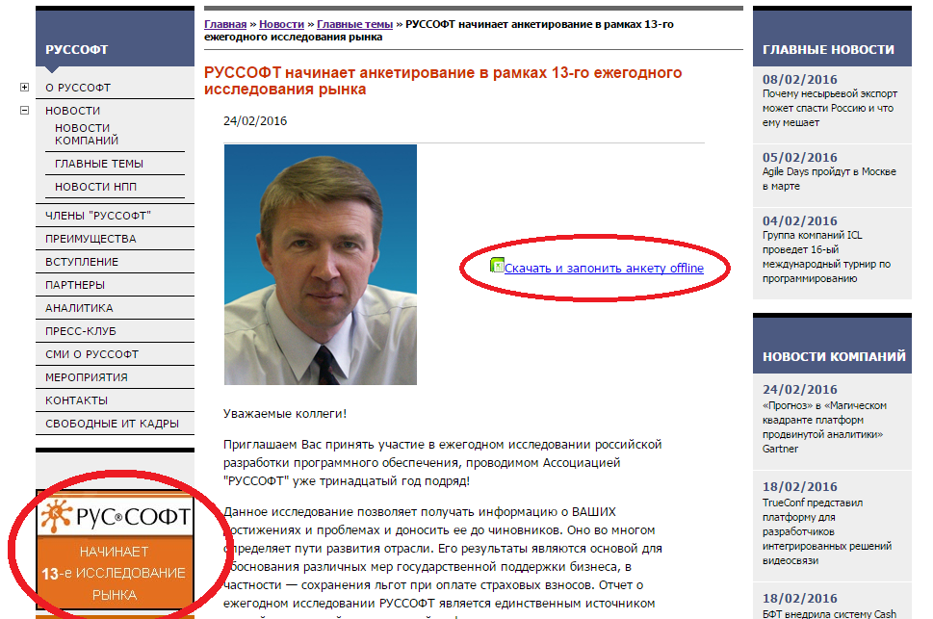
голубое поле - для ввода текста
красное поле - обязательный выбор
в каждой ячейке
фиолетовое поле - выбор одного
или более вариантов из всех
предложенных ответов на вопрос
(не обязательно выбирать в каждой
ячейке, главное выбрать хотя бы
один ответ в вопросе)

Просим направить заполненную анкету
на адрес Zhd@russoft.org

